Dashboard
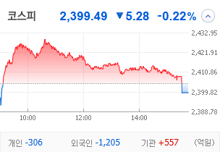
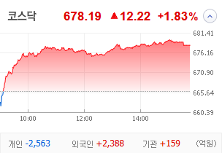
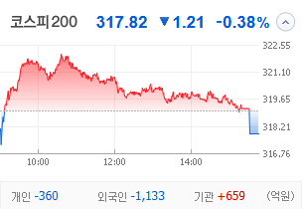
KOSPI | KOSDAQ | KOSPI 200 | 상승종목 |  |  |  |  |  |  |  | 종목별 투자정보
 |  |  | 번호 | 구분 | 종목번호 | 종목명 | 현재가 | 전일비 | 등락률 | URL | 종목명 | 오리엔트바이오
 |  |  | 1 | KOSPI | 002630 | 오리엔트바이오 | 1,547 | ▲ 357 | 30% | ▶ | 현재가 |  |  |  | 1,547
 |  |  | 2 |  | 077500 | 유니퀘스트 | 6,650 | ▲ 1,530 | 30% | ▶ | 전일비 |  |  |  | ▲ 357
 |  |  | 3 |  | 000545 | 흥국화재우 | 8,000 | △ 1,600 | 25% | ▶ | 등락률 |  |  |  | 30%
 |  |  | 4 |  | 009420 | 한올바이오파마 | 38,650 | △ 5,100 | 15% | ▶ | 거래량 |  |  |  | 45,442,472
다우산업 | 나스닥 | S&P 500 | 5 |  | 214390 | 경보제약 | 6,220 | △ 760 | 14% | ▶ | 시가총액(억) |  |  |  | 1,834
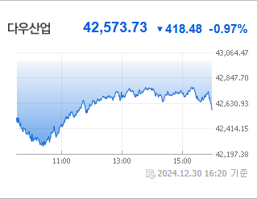
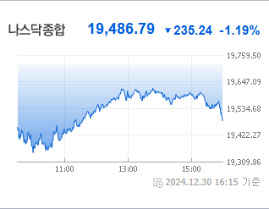
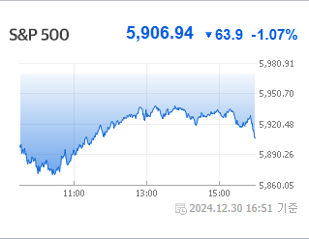
 |  |  | 6 |  | 071950 | 코아스 | 9,000 | △ 1,090 | 14% | ▶ | 영업이익(억) |  |  |  | -6
 |  |  | 7 |  | 009440 | KC그린홀딩스 | 858 | △ 90 | 12% | ▶ | 외국인비율(%) |  |  |  | 0.22
 |  |  | 8 |  | 004100 | 태양금속 | 2,530 | △ 235 | 10% | ▶ | PER(배) |  |  |  | 55.25
 |  |  | 9 |  | 015020 | 이스타코 | 1,899 | △ 174 | 10% | ▶ | ROE(%) |  |  |  | 16.45
 |  |  | 10 |  | 083420 | 그린케미칼 | 6,830 | △ 520 | 8% | ▶ | PBR(배) |  |  |  | 2.36
USD환율 | JPY환율 | EUR환율 | 1 | KOSDAQ | 140670 | 알에스오토메이션 | 14,000 | ▲ 3,230 | 30% | ▶
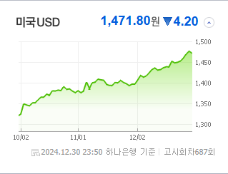
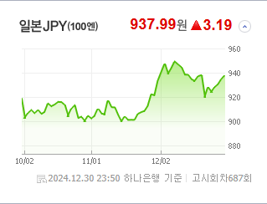
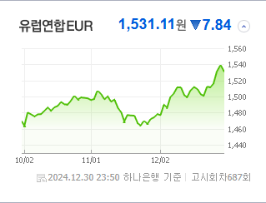
 |  |  | 2 |  | 066310 | 큐에스아이 | 10,370 | ▲ 2,390 | 30% | ▶ | 종목별 전자공시 |  |  | 오늘의 리포트
 |  |  | 3 |  | 049180 | 셀루메드 | 2,540 | ▲ 583 | 30% | ▶ | 파일명 |  | URL | 구분 | 개수
 |  |  | 4 |  | 448280 | 에코아이 | 24,400 | ▲ 5,600 | 30% | ▶ | [기재정정]조회공시요구(현저한시황변동)에대한답변(미확정) |  | ▶ | 시황정보 | 5
 |  |  | 5 |  | 131760 | 파인텍 | 1,026 | △ 203 | 25% | ▶ | 조회공시요구(현저한시황변동) |  | ▶ | 투자정보 | 6
 |  |  | 6 |  | 223310 | 딥마인드 | 2,595 | △ 485 | 23% | ▶ | 반기보고서 (2024.09) |  | ▶ | 종목분석 | 1
WTI | 유가 | 금 | 7 |  | 313760 | 캐리 | 3,935 | △ 635 | 19% | ▶ |  |  |  | 산업분석 | 2
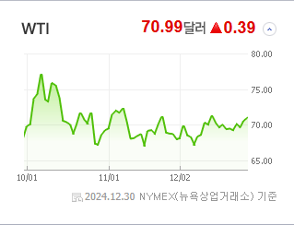
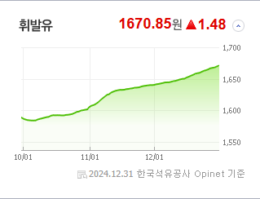
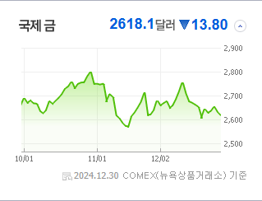
 |  |  | 8 |  | 317690 | 퀀타매트릭스 | 6,460 | △ 950 | 17% | ▶ |  |  |  | 경제분석 | 1
 |  |  | 9 |  | 091440 | 한울소재과학 | 6,380 | △ 890 | 16% | ▶ |  |  |  | 경제전망리포트
 |  |  | 10 |  | 043590 | 웰킵스하이텍 | 860 | △ 118 | 16% | ▶ |  |  |  | 2024년 11월 경제전망보고서(Indigo Book)_FFFFF.pdf

 | 전일대비
인터넷과카탈로그소매 | 4.12%
출판 | 3.68%
건강관리기술 | 3.68%
생물공학 | 3.64%
생명과학도구및서비스 | 3.49%
건강관리업체및서비스 | 3.32%
제약 | 3.03%
우주항공과국방 | 2.81%
판매업체 | 2.73%
건강관리장비와용품 | 2.40%
소프트웨어 | 2.28%
컴퓨터와주변기기 | 1.72%
에너지장비및서비스 | 1.68%
기계 | 1.65%
통신장비 | 1.63%
식품과기본식료품소매 | 1.59%
가스유틸리티 | 1.50%
상업서비스와공급품 | 1.31%
교육서비스 | 0.79%
해운사 | 0.78%
섬유,의류,신발,호화품 | 0.78%
전문소매 | 0.73%
증권 | 0.62%
포장재 | 0.57%
화장품 | 0.55%
방송과엔터테인먼트 | 0.52%
전기제품 | 0.51%
업종별 시세 |  |  | 주요 뉴스 |  |  |  |  |  |  |  | 종목별 뉴스공시
 |  |  | 어제의 증권 뉴스에 따르면, 부동산 및 국채연동 코인에 대한 관심이 상승하고 있으며, AI와 휴머노이드 로봇 시장인 경쟁이 치열해지고 있습니다. 또한, 삼성이 로봇 회사를 인수하면서 관련 주가에도 변동이 생겼고, 국내 첫 헬스케어 리츠의 부동산 매입 소식도 있었습니다. |  |  |  |  |  |  |  | 제목 |  |  | URL | 종목명
 |  |  |  |  |  |  |  |  |  |  | 전력·K푸드가 이끌다 정치 테마株 '블랙홀'로 [2024 증시 결산] |  |  | ▶ | 오리엔트바이오
 |  |  |  |  |  |  |  |  |  |  | [2024 증시 결산] "산타랠리는 사라졌나"…뉴욕증시 마감 상황은? 동영상기사 |  |  | ▶ | 유니퀘스트
 |  |  |  |  |  |  |  |  |  |  | 증시 마지막날 승자는 바이오株…'막판 스퍼트'에 코스닥 웃었다[핫종..... |  |  | ▶ | 한올바이오파마
 |  |  | 출처 |  | 제목 |  |  |  |  | URL | [2024 증시 결산] "산타랠리는 사라졌나"…뉴욕증시 마감 상황은? 동영상기사 |  |  | ▶ | 경보제약
 |  |  | 매일경제 |  | “비트코인 다음은 이것”…2025년 가상자산 시장을 주도할 유망주는 |  |  |  |  | ▶ | 올해 주가 `꼴찌 중의 꼴찌` 금양·골든센츄리…연간 90% 하락 |  |  | ▶ | KC그린홀딩스
 |  |  | MBN |  | 걸어다니는 AI' 휴머노이드 경쟁 후끈…삼성전자·엔비디아도 참전 |  |  |  |  | ▶ | 전력·K푸드가 이끌다 정치 테마株 '블랙홀'로 [2024 증시 결산] |  |  | ▶ | 이스타코
 |  |  | 매일경제 |  | “하루 전에 정보 샜나”…삼성에 인수된 로봇 회사, 수상한 주가 급등 |  |  |  |  | ▶ | [2024 증시 결산] "산타랠리는 사라졌나"…뉴욕증시 마감 상황은? 동영상기사 |  |  | ▶ | 알에스오토메이션
 |  |  | 이데일리 |  | 국내 첫 헬스케어 리츠, 동탄 실버타운 땅 샀다…3년 내 착공 |  |  |  |  | ▶ | [코스닥 마감]저가 매수 나선 외인…1.83% 오르며 폐장 |  |  | ▶ | 큐에스아이
 |  |  | MBN |  | 블랙박스 조사는 / 충돌까지 단 4분 / 처음부터 있던 '둔덕'[뉴스추적] |  |  |  |  | ▶ | [2024 증시 결산] "산타랠리는 사라졌나"…뉴욕증시 마감 상황은? 동영상기사 |  |  | ▶ | 셀루메드
 |  |  | MBN |  | [단독] 첫 착륙 실패 후 레이더에서 사라져…엄청난 충격 있었나 |  |  |  |  | ▶ | [코스닥 마감]저가 매수 나선 외인…1.83% 오르며 폐장 |  |  | ▶ | 에코아이
 |  |  | 서울경제 |  | 2025년 상법개정안, 주주총회, 그리고 기업대응은?[투자의 창] |  |  |  |  | ▶ | [코스닥 마감]저가 매수 나선 외인…1.83% 오르며 폐장 |  |  | ▶ | 파인텍
 |  |  | 이데일리 |  | "'6배 초대박' 터졌다"…'꼴찌' 국장에 솟구친 불기둥 |  |  |  |  | ▶ | 삼성전자, '인간 닮은' 미래 로봇 경쟁 뛰어든다...로봇 전문 회사 ... |  |  | ▶ | 딥마인드
 |  |  | 서울경제 |  | "올해에도 美 성장 지속…S&P500 13% 오른다" |  |  |  |  | ▶ | 한국증시 나홀로 약세…올해 시총 253조 줄어 |  |  | ▶ | 캐리
 |  |  | 서울경제 |  | "불확실성 속에서도 이익모멘텀 탄탄…조선·방산·금융株 주목" |  |  |  |  | ▶ | 퀀타매트릭스, 차세대 패혈증 진단 사업 속도 |  |  | ▶ | 퀀타매트릭스
 |  |  | 한국경제 |  | 극단적 저평가' 코스피…"최고 2850~3200 갈 것" |  |  |  |  | ▶ | 美·中 '5G-A 경쟁' 기대에 통신장비株 들썩 |  |  | ▶ | 한울소재과학
 |  |  | 매일경제 |  | 새해엔 '부동산·국채 연동 코인' 뜬다 |  |  |  |  | ▶ | 코스닥, 장중 1%대 상승…680선 회복 시도 |  |  | ▶ | 웰킵스하이텍
 |  |  | 한국경제 |  | 미국·AI·액티브…작년 ETF '트리플 A'가 휩쓸었다 |  |  |  |  | ▶
 |  |  | 한국경제 |  | 美·中 '5G-A 경쟁' 기대에 통신장비株 들썩 |  |  |  |  | ▶
 |  |  | 이데일리 |  | 개인 vs 외국인, 엇갈린 2024년 투자 성적표…수익 나도 韓증시 떠나는 외인 |  |  |  |  | ▶
 |  |  | 파이낸셜뉴스 |  | 이차전지·로봇주 사모으는 외국인 |  |  |  |  | ▶

